微生信示例132
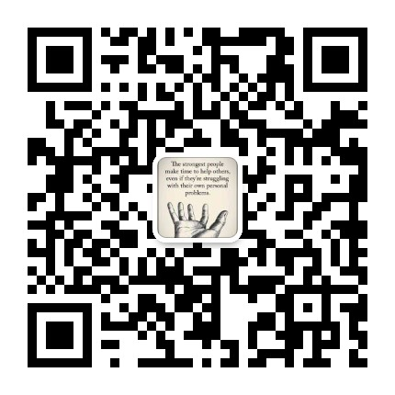
name | Hepatotoxicity | Carcinogenicity | Immunotoxicity | Mutagenicity | Oral | 微生信，您身边的数据分析，可视化专家
Gallic acid | 0 | 1 | 0 | 0 | 2000 | https://www.bioinformatics.com.cn/plot_category_and_bar_plot_132
RehMapicroside | 0 | 0 | 0 | 0 | 600
Caffeic acid | 0 | 1 | 0 | 0 | 2980 | 输出示例图
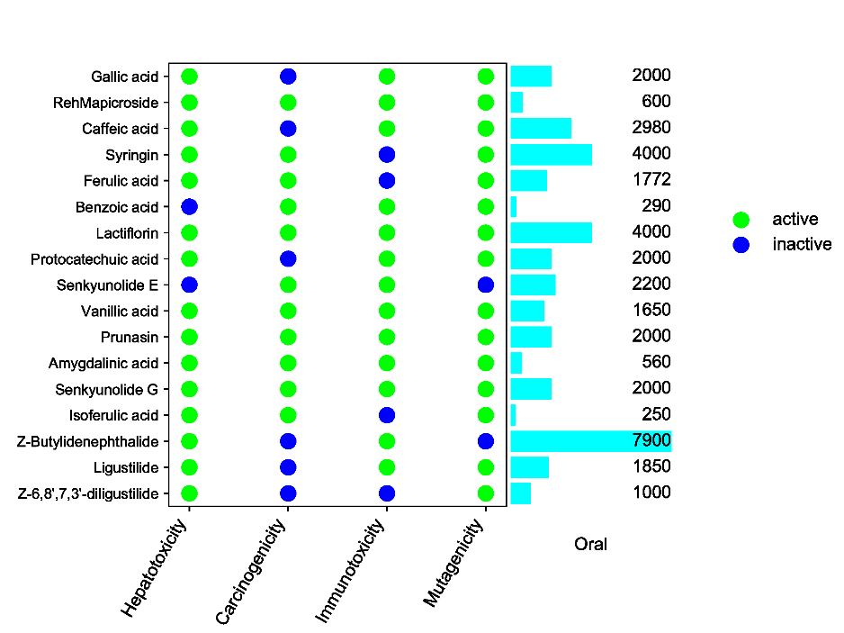
Syringin | 0 | 0 | 1 | 0 | 4000
Ferulic acid | 0 | 0 | 1 | 0 | 1772
Benzoic acid | 1 | 0 | 0 | 0 | 290
Lactiflorin | 0 | 0 | 0 | 0 | 4000
Protocatechuic acid | 0 | 1 | 0 | 0 | 2000
Senkyunolide E | 1 | 0 | 0 | 1 | 2200
Vanillic acid | 0 | 0 | 0 | 0 | 1650
Prunasin | 0 | 0 | 0 | 0 | 2000
Amygdalinic acid | 0 | 0 | 0 | 0 | 560
Senkyunolide G | 0 | 0 | 0 | 0 | 2000
Isoferulic acid | 0 | 0 | 1 | 0 | 250
Z-Butylidenephthalide | 0 | 1 | 0 | 1 | 7900
Ligustilide | 0 | 1 | 0 | 0 | 1850
Z-6,8',7,3'-diligustilide | 0 | 1 | 1 | 0 | 1000

 |  |  |  |  |  | 注意：

 |  |  |  |  |  | 使用问题，或数据分析合作意向
 |  |  |  |  |  | 请微信扫码联系我们

